상품제안서
한지선 전통부채 (소~대/기성) | 상품코드: F16158

 |  |  |  |  |  |  | 02-412-0044 | www.easy1.co.kr
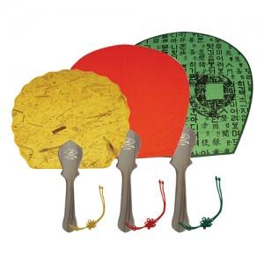

【상세/제작정보】

【인쇄/포장옵션】 | 실크 / 포장불가능

【공급단가】 | 수량 | 200~ | 500~ | 1,000~ | 2,000~ | 3,000~
*VAT별도 | 소 | 2,800원 | 2,700원 | 2,600원 | 2,500원 | 2,400원
 | 중 | 3,360원 | 3,240원 | 3,120원 | 3,000원 | 2,880원
 | 대 | 3,500원 | 3,370원 | 3,250원 | 3,120원 | 3,000원

【상품 URL】 | http://www.easy1.co.kr/src/goods_detail.php?gdno=16158

